Criterio para evaluación
1. Determinar la Probabilidad de ocurrencia de un incidente en la actividad/equipo/área a evaluar.
2. Determinar la Severidad del incidente en caso de que este llegara a ocurrir.

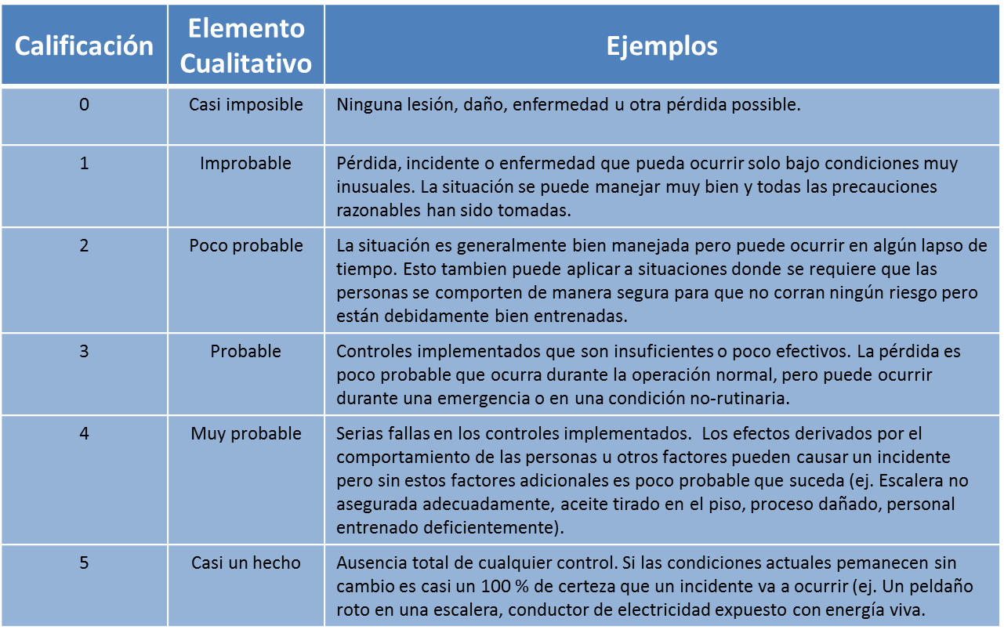
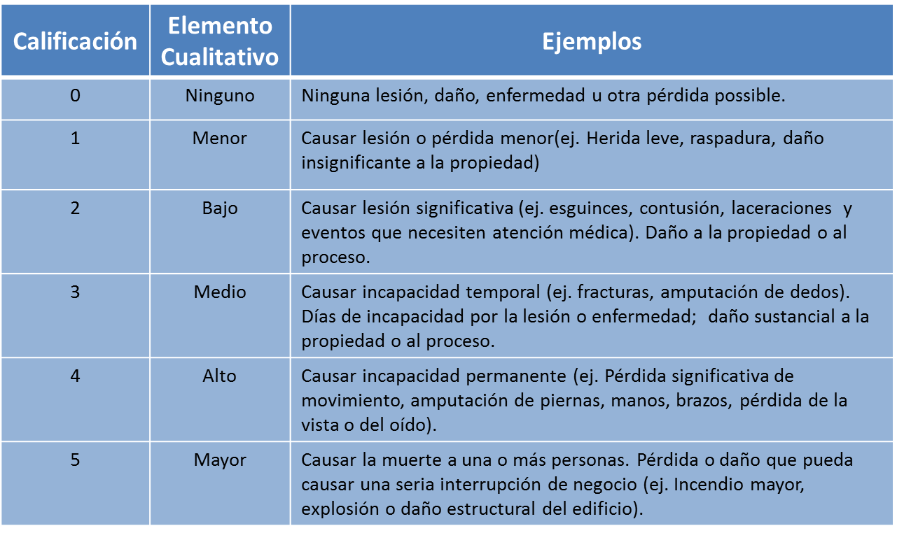

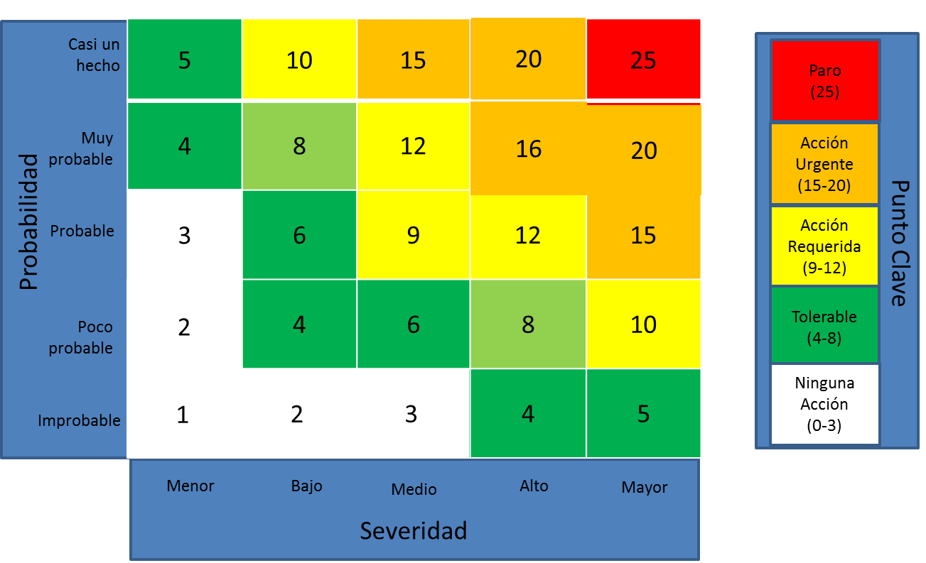

3. Establecer un Nivel de Riesgo a partir de los niveles estimados de probabilidad y severidad.

